项目度量报告
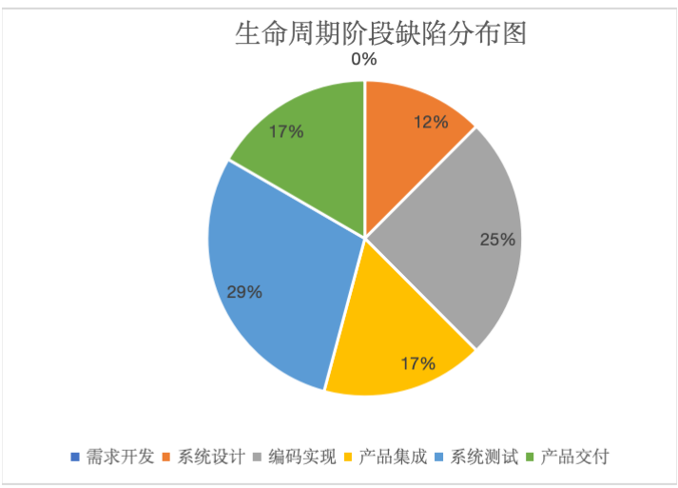
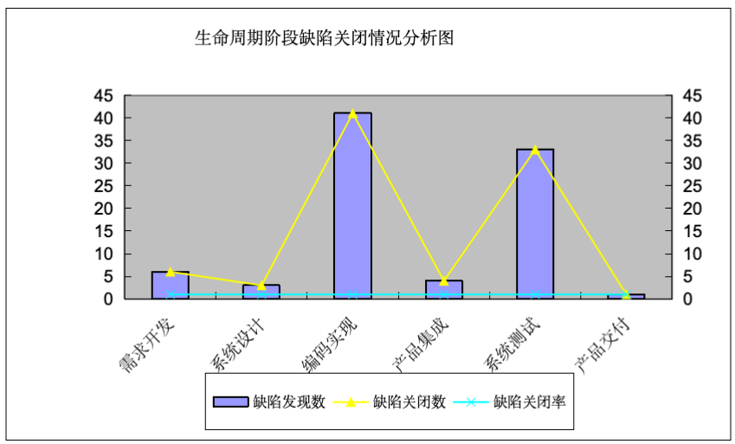
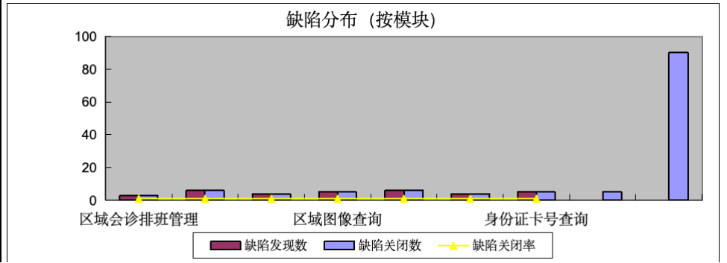
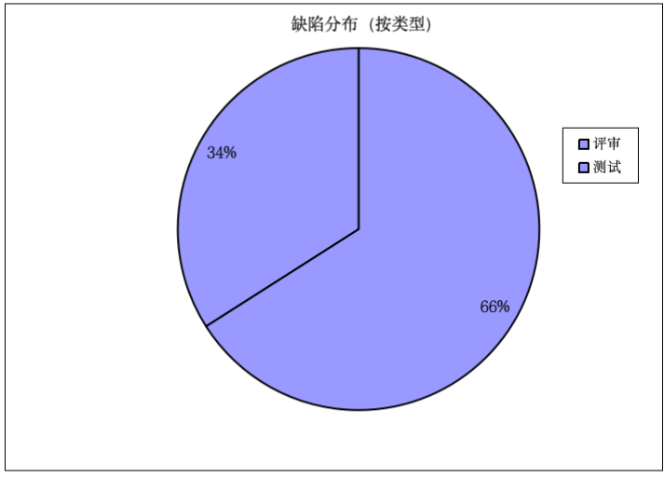
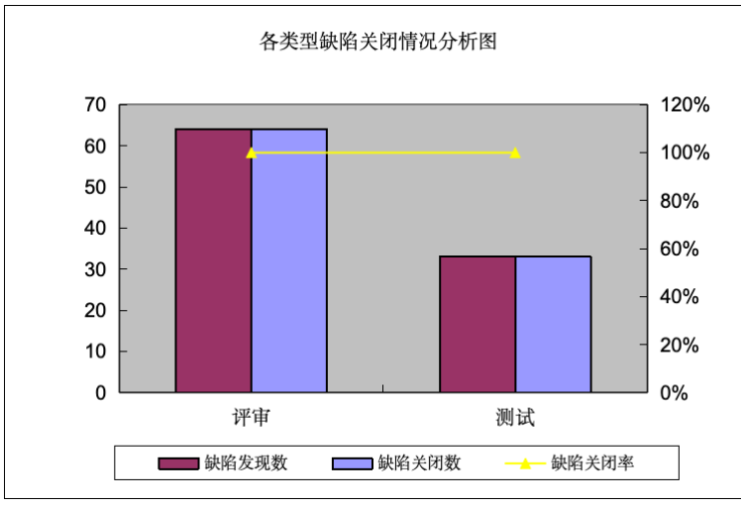
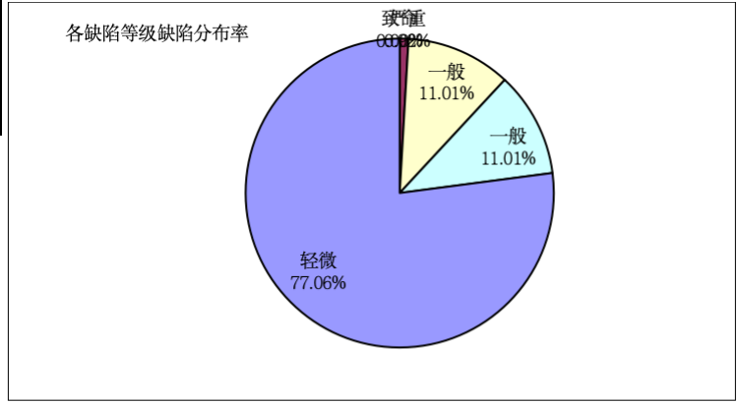
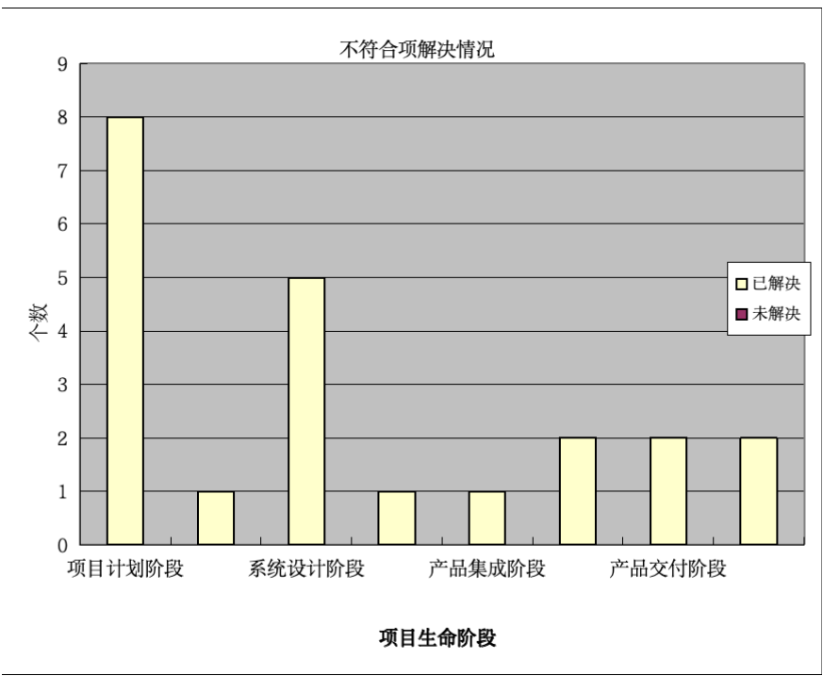
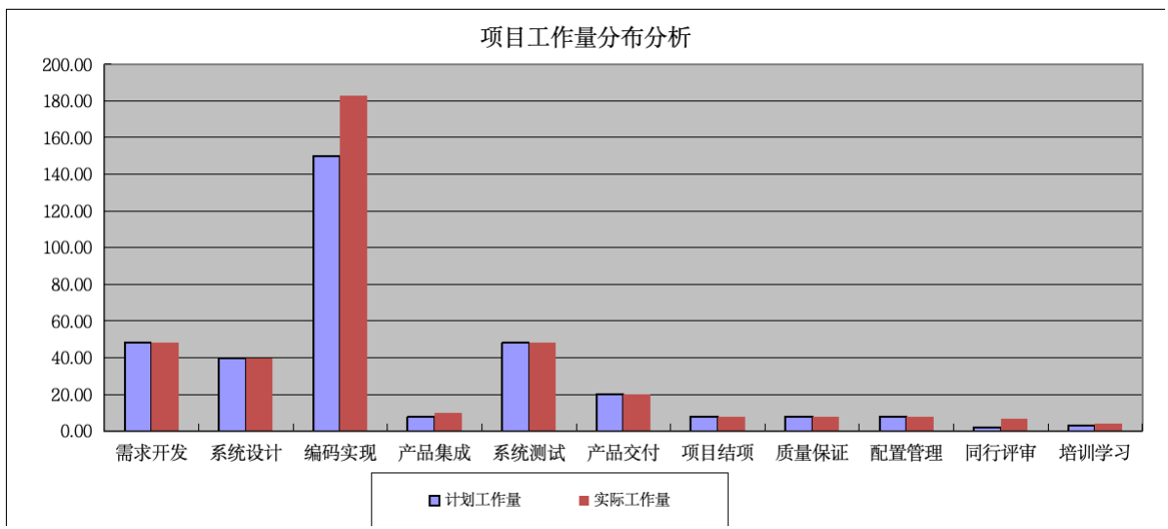
项目度量报告
编号 | 度量阶段 | 每项活动总计 |  | 实际工作量/计划工作量
 |  | 工作量(单位：人天) | 比例
1 | 项目计划 | 24.00 | 5.88% | 0.00%
2 | 需求开发 | 48.00 | 11.76% | 0.00%
3 | 系统设计 | 40.00 | 9.80% | 0.00%
4 | 编码实现 | 183.00 | 44.85% | 22.00%
5 | 产品集成 | 10.00 | 2.45% | 25.00%
6 | 系统测试 | 48.00 | 11.76% | 0.00%
7 | 产品交付 | 20.00 | 4.90% | 0.00%
8 | 项目结项 | 8.00 | 1.96% | 0.00%
9 | 质量保证 | 8.00 | 1.96% | 0.00%
10 | 配置管理 | 8.00 | 1.96% | 0.00%
11 | 同行评审 | 7.00 | 1.72% | 250.00%
12 | 培训学习 | 4.00 | 0.98% | 33.33%
13 | 项目总工作量 | 408.00 | 100.00% | 11.17%

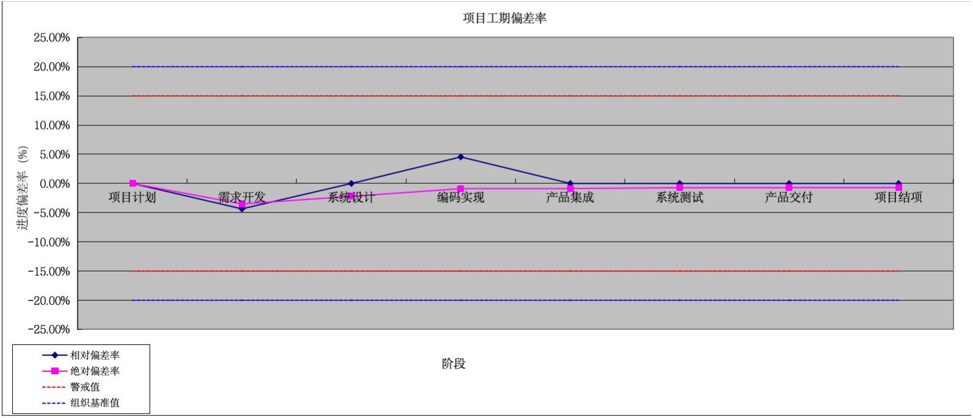
 |  | 组织基准值 | 警戒值 | 备注
工期偏差率 | 相对偏差率 | 20.00% | 15.00% | 取最后一次迭代的偏差率
 | 绝对偏差率 | 20.00% | 15.00% | 取最后一次迭代的偏差率

 |  | 备注
缺陷解决率 | 测试缺陷解决率 | 取项目最后统计值
 | 评审缺陷解决率 | 取项目最后统计值

 |  | 备注
需求变更率 | 需求变更率 | 5.71%
 | 需求稳定性 | 94.29%

 |  | 备注
问题解决率 | 不符合项解决率 | 100.00%

产品规模 | 项目实际生产率（单位：代码行/人天）
 | 4.07

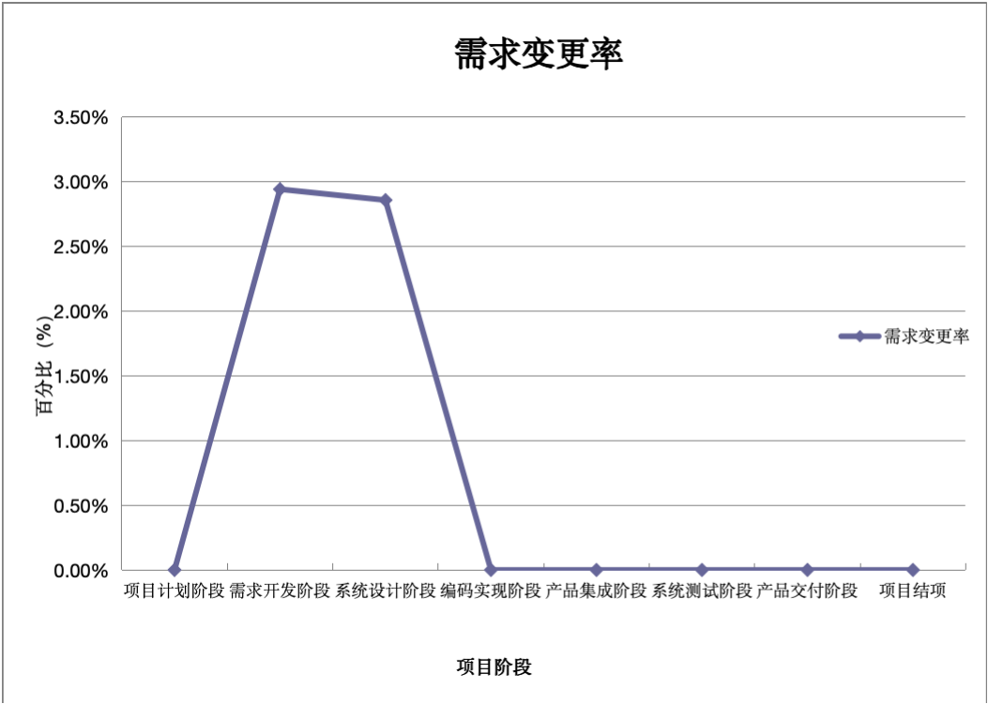
项目度量结果分析
分析日期 | 问题说明 |  | 负责人 | 纠正措施与结果

工作量统计分析
项目工作量分布分析
# | 度量活动 | 计划工作量 |  | 实际工作量 |  | 实际工作量/计划工作量
 |  | 计划工作量 | 比例 | 实际工作量 | 比例
1 | 项目计划 | 24.00 | 6.54% | 24.00 | 5.88% | 0.00%
2 | 需求开发 | 48.00 | 13.08% | 48.00 | 11.76% | 0.00%
3 | 系统设计 | 40.00 | 10.90% | 40.00 | 9.80% | 0.00%
4 | 编码实现 | 150.00 | 40.87% | 183.00 | 44.85% | 22.00%
5 | 产品集成 | 8.00 | 2.18% | 10.00 | 2.45% | 25.00%
6 | 系统测试 | 48.00 | 13.08% | 48.00 | 11.76% | 0.00%
7 | 产品交付 | 20.00 | 5.45% | 20.00 | 4.90% | 0.00%
8 | 项目结项 | 8.00 | 2.18% | 8.00 | 1.96% | 0.00%
9 | 质量保证 | 8.00 | 2.18% | 8.00 | 1.96% | 0.00%
10 | 配置管理 | 8.00 | 2.18% | 8.00 | 1.96% | 0.00%
11 | 同行评审 | 2.00 | 0.54% | 7.00 | 1.72% | 250.00%
12 | 培训学习 | 3.00 | 0.82% | 4.00 | 0.98% | 33.33%
项目组总工作量 |  | 367.00 | 100.00% | 408.00 | 100.00% | 11.17%
说明：白色区域手工填写(基本测量)，浅蓝色区域自动生成(派生测量)，工作量统计单位为：人天。

备注： 1.项目管理工作量主要包含计划、项目监控、项目结项的工作量。 2.评审主要包含技术评审和管理评审的工作量。 3.培训包含技术培训和管理培训的工作量。

项目工作量分布分析

工期偏差率
项目工期偏差率
项目基准值 | 20.00%
项目警戒值 | 15.00%

阶段 | 计划开始时间 | 实际开始时间 | 计划完成时间 | 实际完成时间 | 计划工期 | 实际工期 | 累计计划工期 | 累计实际工期 | 相对偏差率 | 绝对偏差率 |  | 基准值上限 | 基准值下限 | 警戒值上限 | 警戒值下限
项目计划 | 2019-08-24 | 2019-08-24 | 2019-09-04 | 2019-09-04 | 11 | 11 | 11 | 11 | 0.00% | 0.00% |  | 20% | -20% | 15.00% | -15.00%
需求开发 | 2019-09-04 | 2019-09-04 | 2019-10-20 | 2019-10-18 | 46 | 44 | 57 | 55 | -4.35% | -3.51% |  | 20% | -20% | 15.00% | -15.00%
系统设计 | 2019-10-20 | 2019-10-20 | 2019-11-23 | 2019-11-23 | 34 | 34 | 91 | 89 | 0.00% | -2.20% |  | 20% | -20% | 15.00% | -15.00%
编码实现 | 2019-11-23 | 2019-11-23 | 2019-12-15 | 2019-12-16 | 22 | 23 | 113 | 112 | 4.55% | -0.88% |  | 20% | -20% | 15.00% | -15.00%
产品集成 | 2019-12-15 | 2019-12-15 | 2019-12-18 | 2019-12-18 | 3 | 3 | 116 | 115 | 0.00% | -0.86% |  | 20% | -20% | 15.00% | -15.00%
系统测试 | 2019-12-18 | 2019-12-18 | 2020-01-08 | 2020-01-08 | 21 | 21 | 137 | 136 | 0.00% | -0.73% |  | 20% | -20% | 15.00% | -15.00%
产品交付 | 2020-01-08 | 2020-01-08 | 2020-01-12 | 2020-01-12 | 4 | 4 | 141 | 140 | 0.00% | -0.71% |  | 20% | -20% | 15.00% | -15.00%
项目结项 | 2020-01-12 | 2020-01-12 | 2020-01-15 | 2020-01-15 | 3 | 3 | 144 | 143 | 0.00% | -0.69% |  | 20% | -20% | 15.00% | -15.00%
合计 | 2019-08-24 | 2019-08-24 | 2020-01-15 | 2020-01-15 | 144 | 144 |  |  | 0.00% |  |  | 20% | -20% | 15.00% | -15.00%
项目生命周期 | 2019-08-24 | 2019-08-24 | 2020-01-15 | 2020-01-15 |  |  |  |  |  |  |  | 20% | -20% | 15.00% | -15.00%
说明：白色区域手工填写（基本测量），浅蓝色区域自动生成（派生测量），超过警戒值时，应给与分析 |  |  |  |  |  |  |  |  |  |  |  | 0.2 | -0.2
 |  |  |  |  |  |  |  |  |  |  |  | 0.2 | -0.2
度量数据分析 |  |  |  |  |  |  |  |  |  |  | 0.15 | 0.2 | -0.2
当∣相对偏差∣>=20%（警戒值18%）时，应该进行分析调整； 当∣绝对偏差∣>=20%（警戒值18%）时，应该进行分析调整。

项目工期偏差率

需求变更率
项目需求变更率
项目阶段需求数 | 33
项目阶段 | 增加需求数 | 修改需求数 | 删除需求数 | 总的需求数 | 变更总数 | 需求变更率 | 需求稳定性
项目计划阶段 | 0 | 0 | 0 | 33 | 0 | 0.00% | 100.00%
需求开发阶段 | 1 | 0 | 0 | 34 | 1 | 2.94% | 97.06%
系统设计阶段 | 1 | 0 | 0 | 35 | 2 | 2.86% | 97.14%
编码实现阶段 | 0 | 0 | 0 | 35 | 2 | 0.00% | 100.00%
产品集成阶段 | 0 | 0 | 0 | 35 | 2 | 0.00% | 100.00%
系统测试阶段 | 0 | 0 | 0 | 35 | 2 | 0.00% | 100.00%
产品交付阶段 | 0 | 0 | 0 | 35 | 2 | 0.00% | 100.00%
项目结项 | 0 | 0 | 0 | 35 | 2 | 0.00% | 100.00%
合计 | 2 | 0 | 0 | 35 | 2 | 5.71% | 94.29%
说明：白色区域手工填写（基本测量），浅蓝色区域自动生成（派生测量），工作量统计单位为：人天。

需求变更率

缺陷数量分布图
按生命周期阶段进行缺陷分析

阶段 | 缺陷导入数 | 缺陷发现数 | 缺陷关闭数 | 缺陷关闭率
需求开发 | 0 | 6 | 6 | 100%
系统设计 | 3 | 3 | 3 | 100%
编码实现 | 6 | 41 | 41 | 100%
产品集成 | 4 | 4 | 4 | 100%
系统测试 | 7 | 33 | 33 | 100%
产品交付 | 4 | 1 | 1 | 100%
总计 | 0 | 88 | 88 | 100%

生命周期阶段缺陷分布图
生命周期阶段缺陷关闭情况分析图

按模块进行缺陷分析

缺陷分布（按模块）
类型 模块编号 | 缺陷发现数 | 缺陷关闭数 | 缺陷关闭率
区域会诊排班管理 | 3 | 3 | 100%
短信提醒功能 | 6 | 6 | 100%
区域诊断报告 | 4 | 4 | 100%
区域图像查询 | 5 | 5 | 100%
PIX查询 | 6 | 6 | 100%
人口特征查询 | 4 | 4 | 100%
身份证卡号查询 | 5 | 5 | 100%
行政管理与统计 | 5 | 5 | 100%
区域质控管理 | 90 | 90 | 100%

按缺陷类型进行缺陷分析

缺陷类型 | 评审 | 测试
缺陷发现数 | 64 | 33
缺陷关闭数 | 64 | 33
缺陷关闭率 | 100% | 100%

缺陷分布（按类型）
各类型缺陷关闭情况分析图

按缺陷等级分析

各缺陷等级缺陷分布率
缺陷等级
致命 | 严重 | 一般 | 一般 | 轻微
0 | 1 | 12 | 12 | 84
0.00% | 0.92% | 11.01% | 11.01% | 77.06%

项目不符合项
项目不符合项解决率
生命周期阶段 | 未解决 |  | 已解决 |  | 不符合项总数
 | 个数 | 所占比例 | 个数 | 所占比例
项目计划阶段 | 0 | 0.00% | 8 | 36.36% | 8
需求开发阶段 | 0 | 0.00% | 1 | 4.55% | 1
系统设计阶段 | 0 | 0.00% | 5 | 22.73% | 5
编码实现阶段 | 0 | 0.00% | 1 | 4.55% | 1
产品集成阶段 | 0 | 0.00% | 1 | 4.55% | 1
系统测试阶段 | 0 | 0.00% | 2 | 9.09% | 2
产品交付阶段 | 0 | 0.00% | 2 | 9.09% | 2
项目结项阶段 | 0 | 0.00% | 2 | 9.09% | 2
合计 | 0 | 0.00% | 22 | 100.00% | 22

说明：白色区域手工填写（基本测量），浅蓝色区域自动生成（派生测量），工作量统计单位为：人天。

不符合项解决情况

